Foglio1
Foto | Codici Prodotto | EAN | Descrizione | Quantità | Pubblico | Tot. PVP
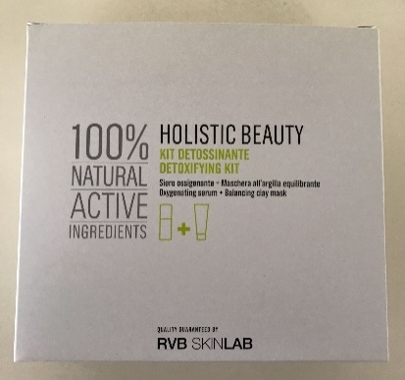 | DPC00003078 | 8023264481691 | RVB 990421 KIT PROMO DETOSSINANTE (SIERO OSSIGENANTE 30ml + MASCHERA ALL'ARGILLA EQUILIBRANTE 50ml) | 178 | 85.00 € | 15,130.00 €
 | DPC00003081 | 8023264466308 | RVB F52095 BIOESSENTIAL LINFA DERMOPURIFICANTE 400ml - TUTTE LE PELLI | 733 | 52.00 € | 38,116.00 €
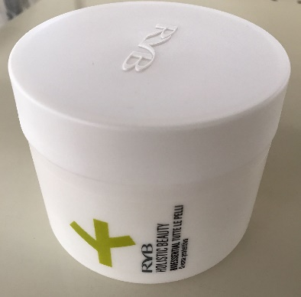 | DPC00003083 | 802364466339 | RVB F52125 BIOESSENTIAL CREMA PROTETTIVA 200ml - TUTTE LE PELLI | 264 | 80.00 € | 21,120.00 €
 | DPC00003084 | 8023264466346 | RVB F52135 BIOESSENTIAL FLUIDO RIVITALIZZANTE 30ml - TUTTE LE PELLI | 618 | 56.00 € | 34,608.00 €
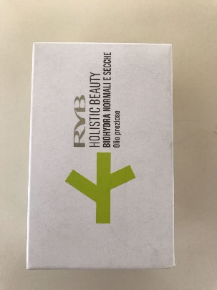 | DPC00003086 | 8023264466377 | RVB 52321 BIOHYDRA OLIO PREZIOSO 30ml - PELLI NORMALI E SECCHE | 355 | 52.00 € | 18,460.00 €
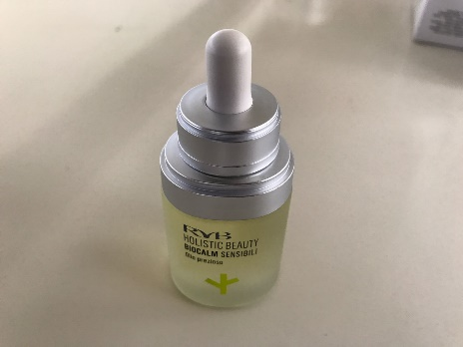 | DPC00003087 | 8023264466414 | RVB F52425 BIOCALM OLIO PREZIOSO 30ml - PELLI SENSIBILI | 189 | 62.00 € | 11,718.00 €
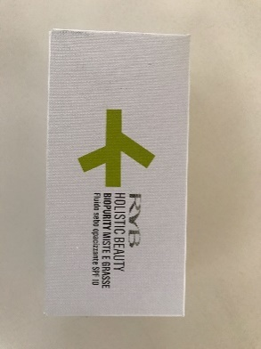 | DPC00003088 | 8023264466438 | RVB F52501 BIOPURITY FLUIDO SEBO OPACIZZANTE SPF10 50ml | 77 | 52.00 € | 4,004.00 €
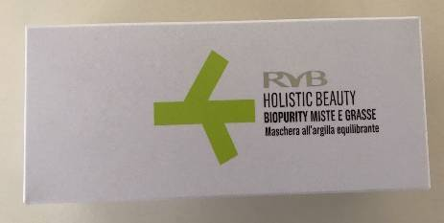 | DPC00003090 | 802364476659 | RVB F52551 BIOPURITY MASCHERA ALL'ARGILLA EQUILIBRANTE 50ml - PELLI MISTE E GRASSE | 354 | 26.00 € | 9,204.00 €
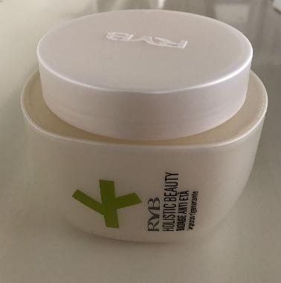 | DPC00003091 | 8023264466506 | RVB F52645 BIOAGE IMPACCO RIGENERANTE ANTI ETA' 200ml | 1940 | 80.00 € | 155,200.00 €

 |  |  |  | 4708 |  | 307,560.00 €

